ALTEZZA MASSIMA
MASSIMA ALTEZZA MURO A BLOCCHI (MURO A GRAVITA')

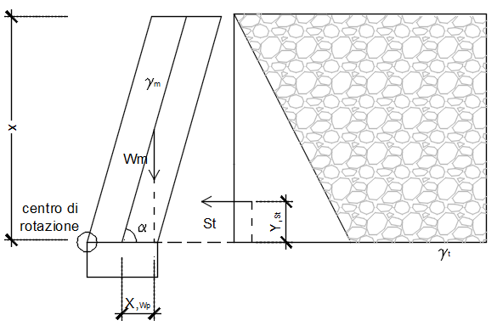
$γ_{m}=$Peso specifico del muro
$B$=Larghezza di base del muro
 |  |  |  |  |  |  |  |  |  |  |  | γm | 11.8 | kN/m³
 |  |  |  |  |  |  |  |  |  |  |  | B | 0.5 | m
$K_{a}=\tan^{2}(\frac{π}{4}−\frac{{φ′}_{d}}{2}$)
 |  |  |  |  |  |  |  | Coef. Di spinta attiva
$$M_{r}= K_{a}γ_{t}\frac{x^{2}}{2}∙\frac{x}{3}$$
 |  |  |  |  |  |  |  | Momento ribaltante
$$M_{s}=γ_{m} x B \left(\frac{x}{2}cot\left(α\right)+\frac{B}{2}\right)$$
 |  |  |  |  |  |  |  | Momento stabilizzante

$$K_{a}γ_{t}\frac{x^{2}}{2}∙\frac{x}{3}=γ_{m}\frac{x}{sen(α)} \left(\frac{x}{2}cot\left(α\right)+\frac{b_{blocco}}{2}\right)$$
 |  |  |  |  |  |  |  | Equilibrio alla rotazione

$$x=\frac{\frac{B γ_{m}cot\left(α\right)}{2 }+\sqrt{{\left(−\frac{B γ_{m}cot\left(α\right)}{2 }\right)}^{2}+\frac{K_{a}γ_{t}B^{2} γ_{m}}{3}}}{\frac{K_{a}γ_{t}}{3}}$$

$$\frac{K_{a}γ_{t}}{6}x^{2}−\frac{B γ_{m}cot\left(α\right)}{2 }x−\frac{B^{2} γ_{m}}{2}=0$$
 |  |  |  |  |  |  |  | Soluzione analitica

$α$= inclinazione del paramento
$$φ′=Angolo di attrito del terreno$$
x=hmax Altezza incognita del paramento
$$x_{wp}=\frac{x cot\left(α\right)}{2 }$$
$$y_{st}=\frac{x}{3 }$$

PESO SPECIFICO DEL TERRENO |  |  | γt | 18 kN/mc | PESO SPECIFICO DEL TERRENO |  |  | γt | 19 kN/mc | PESO SPECIFICO DEL TERRENO |  |  | γt | 20 kN/mc

 | α=90° | α=75° | α=65° | α=60° |  | α=90° | α=75° | α=65° | α=60° |  | α=90° | α=75° | α=65° | α=60°
ϕ' | hmax [m] | hmax [m] | hmax [m] | hmax [m] | ϕ' | hmax [m] | hmax [m] | hmax [m] | hmax [m] | ϕ' | hmax [m] | hmax [m] | hmax [m] | hmax [m]
20 | 0.95 | 1.75 | 2.35 | 2.70 | 20 | 0.95 | 1.80 | 2.40 | 2.75 | 20 | 1.00 | 1.80 | 2.40 | 2.75
22 | 0.95 | 1.80 | 2.40 | 2.75 | 22 | 1.00 | 1.80 | 2.45 | 2.75 | 22 | 1.00 | 1.85 | 2.45 | 2.80
24 | 1.00 | 1.85 | 2.45 | 2.80 | 24 | 1.00 | 1.85 | 2.45 | 2.80 | 24 | 1.05 | 1.90 | 2.50 | 2.85
26 | 1.05 | 1.85 | 2.50 | 2.85 | 26 | 1.05 | 1.90 | 2.50 | 2.85 | 26 | 1.10 | 1.90 | 2.55 | 2.90
28 | 1.05 | 1.90 | 2.55 | 2.85 | 28 | 1.10 | 1.95 | 2.55 | 2.90 | 28 | 1.10 | 1.95 | 2.60 | 2.95
30 | 1.10 | 1.95 | 2.55 | 2.90 | 30 | 1.15 | 1.95 | 2.60 | 2.95 | 30 | 1.15 | 2.00 | 2.65 | 3.00
32 | 1.15 | 2.00 | 2.60 | 2.95 | 32 | 1.15 | 2.00 | 2.65 | 3.00 | 32 | 1.20 | 2.05 | 2.70 | 3.05
34 | 1.20 | 2.05 | 2.65 | 3.05 | 34 | 1.20 | 2.05 | 2.70 | 3.05 | 34 | 1.25 | 2.10 | 2.75 | 3.10
**Per valori intermedi vale l'interpolazione lineare

* $In assenza di sovraccarichi$
* Terreno pianeggiante in sommità
* Effettuando un buon drenaggio a tergo del paramento

